BoardID
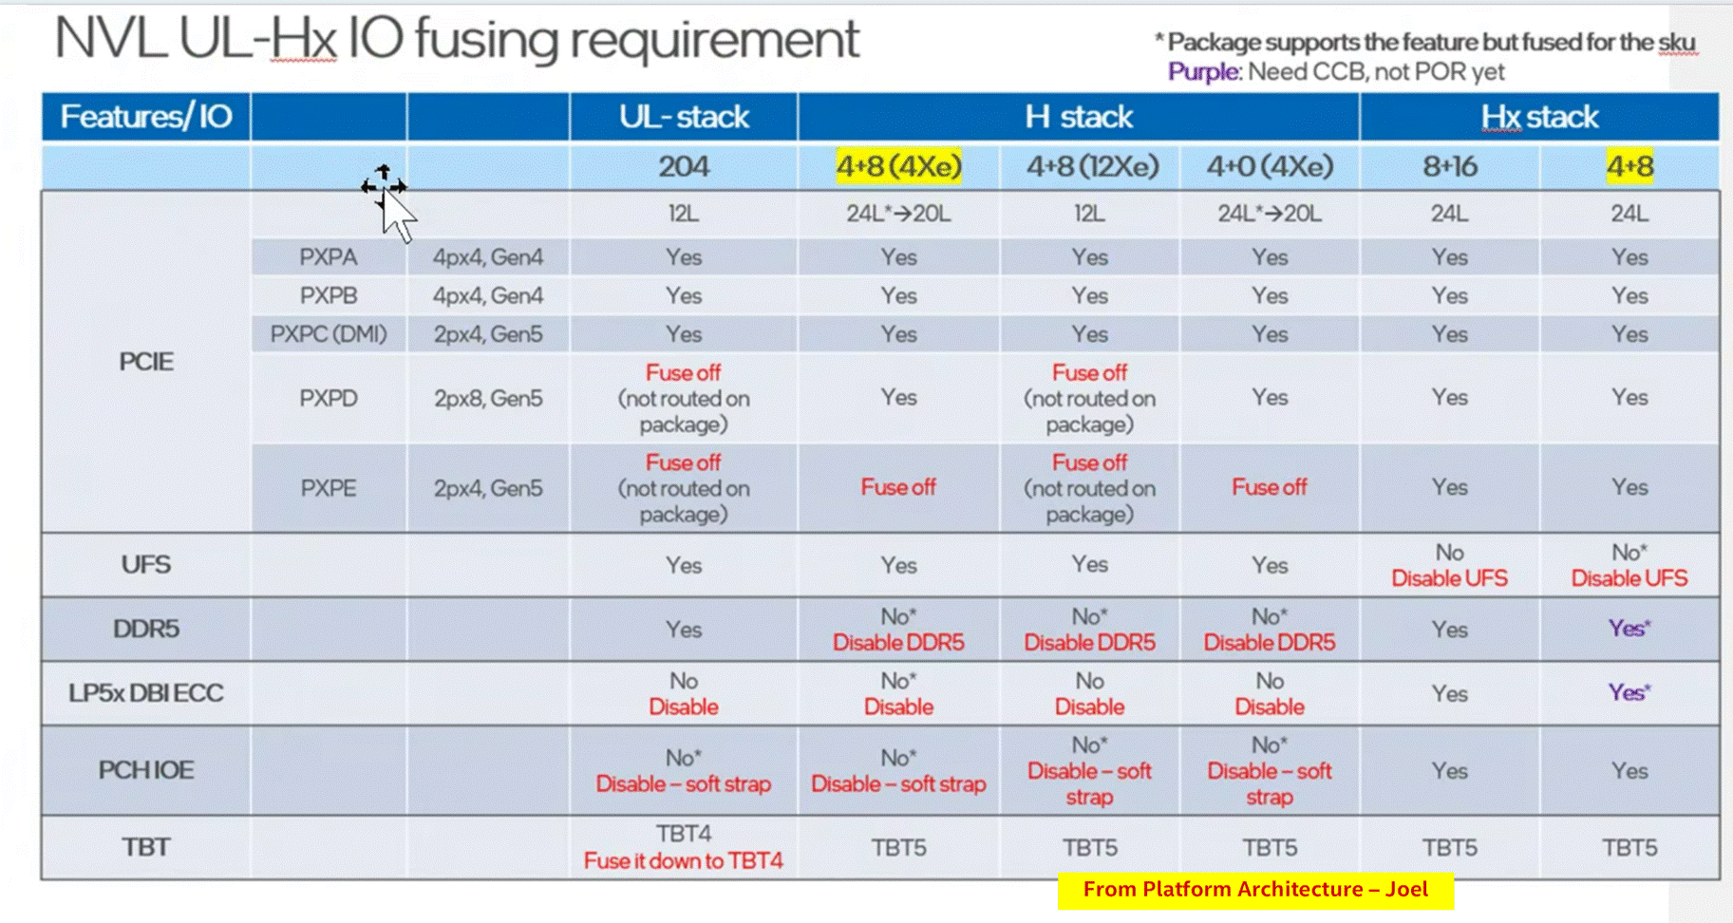
Intel Confidential - For internal Use Only
 |  |  | 01_NVL_Board_ID_document |  | COLOUR CODE :- |  |  |  |  | COLOUR CODE :-
 |  |  |  |  | ERB |  |  |  |  | Volume Runner
Board ID | 6 bits [5 : 0] | See table below |  |  | RVP |  |  |  |  | PnP SKU
BOM ID | 3 bits [8:6] | 000-BOM1 001-BOM2 See table below |  |  | Applicable SKU |  |  |  |  | PPV SKU
 |  |  |  |  |  |  |  |  |  | Chrome SKU
FAB ID | 2 bits [10 : 9] | 00 - FAB1 01 - FAB2.... |  |  |  |  |  |  |  | MECC SKU

SPD_PRSNT | 1bit[11] | 0- BIOS hard codes SPD 1- User/factory programs SPD

Sl No | Board SKU | Board Varient | Board Name/ID string | Board ID (hex) | Si | BOM SKU | BOM ID (binary) | Fab ID (binary) | DISPLAY_ID | SPD_PRSNT | PCH IOE Support | Remarks
10 | RVP-03 | RVP-031 | Hx LP5x CAMM T3 w/ PCH IOE AIC** RVP | 0x13 | HX | Hx Base | 0 - 000 | 00 | 1000 | 0 | No
11 |  | RVP-032 | Hx LP5x CAMM T3 w/ PCH IOE AIC** PnP RVP |  | HX | Hx Base | 0 - 000 | 00 | 1000 | 0 | No
12 |  | RVP-033 | Hx LP5x CAMM T3 with PCH IOE AIC + MECC AIC RVP |  | HX | PCH IOE AIC | 3 - 011 | 00 | 1000 | 0 | Via AIC for ECG
13 |  | -na- | Rework config ----- SOC PXPC/DMI from x4 to 2x2 |  | Hx/UPH/UL | Rework config | 7 - 111 | 00 | 1000 | 0 | No | FED will contain rework details

 |  | BOM SKU | BOM ID
 |  | Hx Base | 0 - 000
 |  | UPH Base | 1 - 001
 |  | UL Base | 2 - 010
 |  | Reserved | 3 - 011 | EPS/UFS
 |  | CHROME | 4 - 100
 |  | PPV | 5 - 101
 |  | MECC | 6 - 110
 |  | Rework config | 7 - 111

 |  | Display ID | EC I/O EXP | Display
 |  | Display ID [1:0] | IO0_[5:4] (DDIA/DDI3)
 |  |  | 00 | eDP
 |  |  | 01 | DP
 |  |  | 10 | HDMI
 |  |  | 11 | Reserved
 |  | Display ID [3:2] | IO0_[7:6] (DDI-2)
 |  |  | 00 | eDP
 |  |  | 01 | DP
 |  |  | 10 | HDMI
 |  |  | 11 | Reserved

PCH_IOE_HSIO
Controller | ModPhy Lane # | USB3.2 Host Port # | Gbe # | PCIe Gen3/ 4/ 5 Port # | Root Port# | LN REV | RP CFG | Board Config | Speed | ClkReq # | ClkSrc # | Connector type | Remarks | Comments
USB3.2 | FIA-U | USB3.2 P1 |  |  | 4x1 | No | 4x1 | USB | USB 3.2 Gen2 | NA | NA | Stacked Type A | USB 3.2 Gen2 x1 Type-A Con - # 1 with re-driver
 | FIA-U | USB3.2 P2 |  |  |  | No |  | USB | USB 3.2 Gen2 | NA | NA |  | USB 3.2 Gen2 x1 Type-A Con - # 2 with re-driver
 | FIA-U | USB3.2 P3 |  |  |  | No |  | USB | USB 3.2 Gen2 | NA | NA | Stacked Type A | USB 3.2 Gen2 x1 Type-A Con - # 3 with re-driver
 | FIA-U | USB3.2 P4 |  |  |  | No |  | USB | USB 3.2 Gen2 | NA | NA |  | USB 3.2 Gen2 x1 Type-A Con - # 4 with re-driver
 | FIA-U | USB3.2 P5 |  |  |  | NOT USED ON RVP01
 | FIA-U | USB3.2 P6 |  |  |  | NOT USED ON RVP01
 | FIA-U | USB3.2 P7 |  |  |  | NOT USED ON RVP01
 | FIA-U | USB3.2 P8 |  |  |  | NOT USED ON RVP01
 | FIA-U | USB3.2 P9 |  |  |  | NOT USED ON RVP01
 | FIA-U | USB3.2 P10 |  |  |  | NOT USED ON RVP01
PXPA (Gen4 4px4) | FIA-PGS |  |  | PCIe_A0 | 1(PXPA) | NOT USED ON RVP01
 |  |  |  | PCIe_A1 | 2(PXPA)
 |  |  |  | PCIe_A2 | 3(PXPA)
 |  |  |  | PCIe_A3 | 4(PXPA)
PXPB (Gen4 4px4) |  |  |  | PCIe_B0_SATA0 | 5(PXPB) | NOT USED ON RVP01
 |  |  |  | PCIe_B1_SATA1 | 6(PXPB)
PCH IOE Not Supported
 |  |  |  | PCIe_B2_SATA2 | 7(PXPB)
 |  |  |  | PCIe_B3_SATA3 | 8(PXPB)
PXPC (Gen4 4px4) |  |  |  | PCIe_C0_SATA4 | 9(PXPC) | NOT USED ON RVP01
 |  |  |  | PCIe_C1_SATA5 | 10(PXPC)
 |  |  |  | PCIe_C2_SATA6 | 11(PXPC)
 |  |  |  | PCIe_C3_SATA7 | 12(PXPC)
PXPD (Gen5, 2px4) | FIA-P5 |  |  | PCIe_D0 | 13(PXPD) | No | 1x4 | PCIe | Gen5 | CLKREQ4 | CLKSRC4 | SSD (M.2 Key-M) | Gen5 M.2 SSD-3
 |  |  |  | PCIe_D1 | 14(PXPD) |  |  | PCIe
 |  |  |  | PCIe_D2 | 15(PXPD) |  |  | PCIe
 |  |  |  | PCIe_D3 | 16(PXPD) |  |  | PCIe
PXPE (Gen5 2px4) + PXPEx (Gen5 2px4) | FIA-P5x |  |  | PCIe_E0 | 17(PXPE) | No | 1x4 | PCIe | Gen5 | CLKREQ5 | CLKSRC5 | SSD (M.2 Key-M) | Gen5 M.2 SSD-2
 |  |  |  | PCIe_E1 | 18(PXPE) |  |  | PCIe
 |  |  |  | PCIe_E2 | 19(PXPE) |  |  | PCIe
 |  |  |  | PCIe_E3 | 20(PXPE) |  |  | PCIe
PXPF (Gen5 2px4) + PXPFx (Gen5 2px4) | FIA-P5X |  |  | PCIe_F0 | 21(PXPF) | No | 1x4 4x1(M.2 to CEM) | PCIe | Gen5 | CLKREQ6 | CLKSRC6 | SSD (M.2 Key-M) | Gen5 M.2 SSD-4
 |  |  |  | PCIe_F1 | 22(PXPF) |  |  | PCIe
 |  |  |  | PCIe_F2 | 23(PXPF) |  |  | PCIe
 |  |  |  | PCIe_F3 | 24(PXPF) |  |  | PCIe
DMI (Gen5 1px4) | FIA-D |  |  | DMI_0 | DMI_0 (PCIe Gen5) | No | 1x4 | PCIe | Gen5 | DMI CLK Request | EXT_INJ_PHY_CLK | DMI | DMI Connection to NVL-HX SOC
 |  |  |  | DMI_1 | DMI_1 (PCIe Gen5) |  |  | PCIe
 |  |  |  | DMI_2 | DMI_2 (PCIe Gen5) |  |  | PCIe
 |  |  |  | DMI_3 | DMI_3 (PCIe Gen5) |  |  | PCIe

Note: The Text highlighted in Red needs rework to enable and soft strap changes

PCH_IOE_USB
PCH USB2.0 Port No | Connector Type | OC Mapping | Connector | Remarks | Connectable Port | Visibility to OS | Connector Visibility | Comments
1 | Type-A | OCB_0 | USB3.2 Stacked Connector 1 | USB3.2 Gen2x1 Type-A Port – TAP1 (redriver topology) | Yes | Yes | External
2 | Type-A | OCB_0 |  | USB3.2 Gen2x1 Type-A Port – TAP2 (redriver topology) | Yes | Yes | External
3 | Type-A | OCB_1 | USB3.2 Stacked Connector 2 | USB3.2 Gen2x1 Type-A Port – TAP3 (redriver topology) | Yes | Yes | External
4 | Type-A | OCB_1 |  | USB3.2 Gen2x1 Type-A Port – TAP4 (redriver topology) | Yes | Yes | External
5 | FPS (Type-A) | NA | FPS | FPS Header as rework option | No | Yes | Internal
6 | NOT USED ON RVP01
7 | NOT USED ON RVP01
PCH IOE Not Supported
8 | NOT USED ON RVP01
9 | NOT USED ON RVP01
10 | NOT USED ON RVP01
11 | NOT USED ON RVP01
12 | NOT USED ON RVP01
13 | NOT USED ON RVP01
14 | NOT USED ON RVP01

PCH USB3.2 Port No | Connector Type | OC Mapping | Connector | Remarks | Connectable Port | Visibility to OS | Connector Visibility | Comments
1 | Type-A | OCB_0 | USB3.2 Stacked Connector 1 | USB3.2 Gen2x1 Type-A Port – TAP1 (redriver topology) | Yes | Yes | External
2 | Type-A | OCB_0 |  | USB3.2 Gen2x1 Type-A Port – TAP2 (redriver topology) | Yes | Yes | External
3 | Type-A | OCB_1 | USB3.2 Stacked Connector 2 | USB3.2 Gen2x1 Type-A Port – TAP3 (redriver topology) | Yes | Yes | External
4 | Type-A | OCB_1 |  | USB3.2 Gen2x1 Type-A Port – TAP4 (redriver topology) | Yes | Yes | External
5 | NOT USED ON RVP01
6 | NOT USED ON RVP01
7 | NOT USED ON RVP01
8 | NOT USED ON RVP01
9 | NOT USED ON RVP01
10 | NOT USED ON RVP01

Note: The Text highlighted in Red needs rework to enable and soft strap changes

MRC
NVL-HX SODIMM 1DPC T3 CPU-DRAM DQ mapping

SoC x64 Channel | NVL-HX SOC | Memory x32 Sub-channels | Byte swapping info | Bit swap info (0-7) |  |  |  |  |  |  |  | Combined
Channel0 | Data Byte-0 | CH A | Data Byte-2 | 3 | 2 | 1 | 0 | 4 | 7 | 5 | 6 | {3,2,1,0,4,7,5,6,} | {3,2,1,0,4,7,5,6,}
 | Data Byte-1 |  | Data Byte-3 | 0 | 1 | 2 | 3 | 4 | 6 | 5 | 7 | {0,1,2,3,4,6,5,7,}
 | Data Byte-2 |  | Data Byte-0 | 3 | 2 | 0 | 1 | 4 | 6 | 7 | 5 | {3,2,0,1,4,6,7,5,}
 | Data Byte-3 |  | Data Byte-1 | 3 | 2 | 0 | 1 | 4 | 7 | 6 | 5 | {3,2,0,1,4,7,6,5,}
 | Data Byte-4 | CH B | Data Byte-6 | 2 | 0 | 3 | 1 | 5 | 4 | 6 | 7 | {2,0,3,1,5,4,6,7,}
 | Data Byte-5 |  | Data Byte-4 | 2 | 1 | 3 | 0 | 7 | 5 | 6 | 4 | {2,1,3,0,7,5,6,4,}
 | Data Byte-6 |  | Data Byte-5 | 2 | 1 | 3 | 0 | 4 | 5 | 6 | 7 | {2,1,3,0,4,5,6,7,}
 | Data Byte-7 |  | Data Byte-7 | 0 | 2 | 1 | 3 | 4 | 6 | 5 | 7 | {0,2,1,3,4,6,5,7,}
 |  |  |  | Bit swapping info (0-7)
Channel1 | Data Byte-0 | CH A | Data Byte-2 | 5 | 7 | 4 | 6 | 3 | 2 | 1 | 0 | {5,7,4,6,3,2,1,0,}
 | Data Byte-1 |  | Data Byte-0 | 5 | 4 | 6 | 7 | 2 | 0 | 1 | 3 | {5,4,6,7,2,0,1,3,}
 | Data Byte-2 |  | Data Byte-1 | 5 | 4 | 6 | 7 | 0 | 3 | 2 | 1 | {5,4,6,7,0,3,2,1,}
 | Data Byte-3 |  | Data Byte-3 | 6 | 4 | 7 | 5 | 2 | 1 | 0 | 3 | {6,4,7,5,2,1,0,3,}
 | Data Byte-4 | CH B | Data Byte-4 | 5 | 7 | 4 | 6 | 1 | 3 | 0 | 2 | {5,7,4,6,1,3,0,2,}
 | Data Byte-5 |  | Data Byte-5 | 7 | 6 | 4 | 5 | 1 | 3 | 2 | 0 | {7,6,4,5,1,3,2,0,}
 | Data Byte-6 |  | Data Byte-6 | 6 | 4 | 7 | 5 | 2 | 0 | 1 | 3 | {6,4,7,5,2,0,1,3,}
 | Data Byte-7 |  | Data Byte-7 | 6 | 5 | 7 | 4 | 1 | 3 | 2 | 0 | {6,5,7,4,1,3,2,0,}

TO BE UPDATED AS PER ROUTING
 | NVL-HX DDR5 SODIMM 1DPC
Information required | Details
Memory | x32 DDR5 SODIMM 1DPC
MPN | HMCG66AHBVA
IPN | N39757-001
IL/NIL Mapping | NON-INTERLEAVED
DqByteMap | {2,3,0,1,6,4,5,7}, {2,0,1,3,4,5,6,7}
DQS MapCpu2Dram | {2,3,0,1,6,4,5,7}, {2,0,1,3,4,5,6,7}
SpdData | in module
RComp Resistor | { 100, 100, 100 }
SPD Address | 0xA8
RComp Resistor | { 100, 100, 100 }

DISP
Ports | DDI Port | Connector Type | Remarks | AUX | DDC | HPD | Comments
Combo Phy Port A | DDIA | eDP | eDP 1.5 | DDIA_AUX | NA | DDSP_HPDALV
Combo Phy Port B | DDI4 | HDMI | HDMI 2.1 | NA | DDP4 | DDSP_HPD4

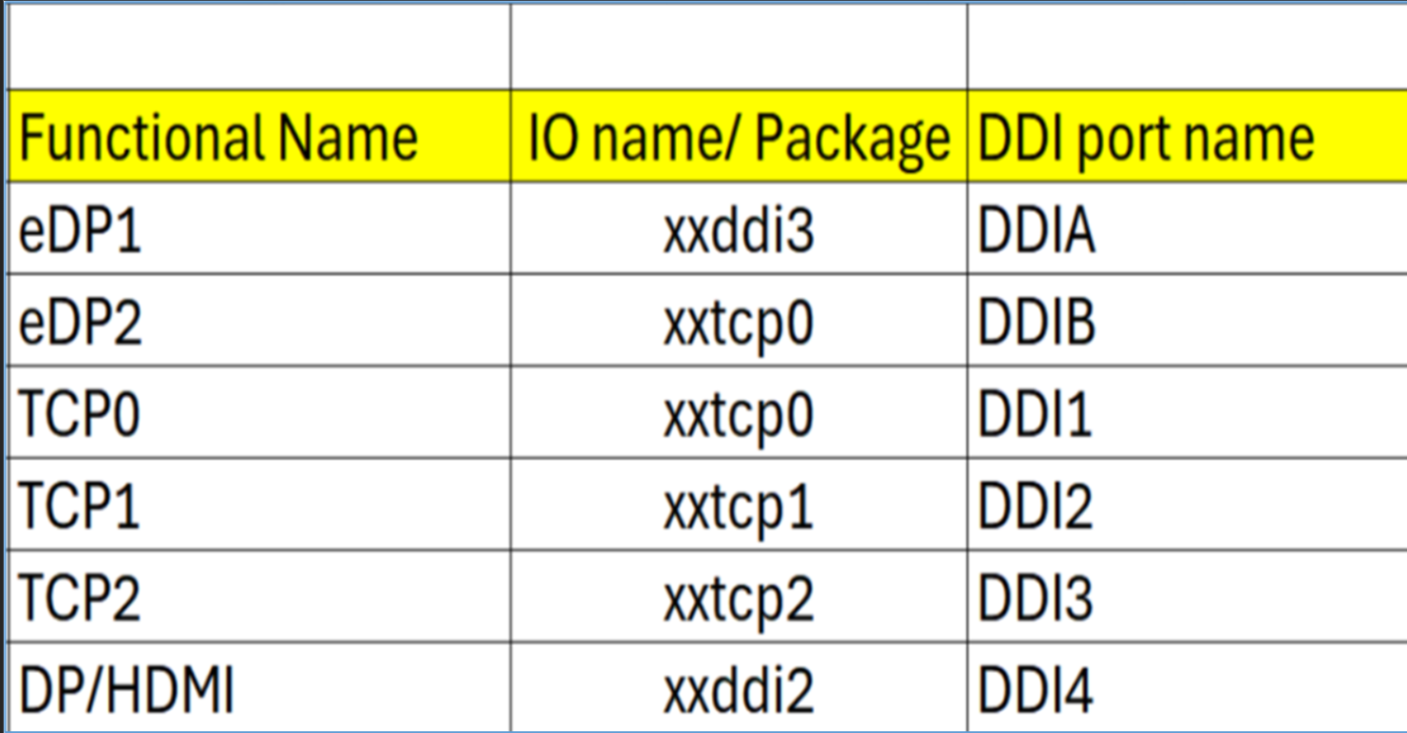
Note : HDMI modules can be plugged on TCP0/1/2 port on NVL-HX T3 RVP to validate HDMI over TCP. Redriver part on module : PS8219QFN46ITR-B0 (Parade) Retimer part on HDMI module : PS8419QFN46ITR-B0 (Parade) Retimer part on RVP01: PS8419QFN46GTR-A1

Package Ball Name | Port Name | Functional Name | Comments
xxddi3 | DDIA | eDP or HDMI
xxddi2 | DDI4 | HDMI
xxtcp0/1/2 | DDI1/2/3 | DP altmode (Type-C) / HDMI using TCSS module | No solder down HDMI
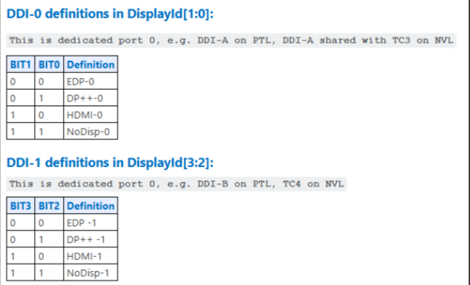
xxtcp0 | DDIB | eDP2 using TCSS module

Display ID | EC I/O EXP | Display
Display ID [1:0] | IO0_[5:4] (DDIA/DDI3)
 | 00 | eDP
 | 01 | DP
 | 10 | HDMI
 | 11 | Reserved
Display ID [3:2] | IO0_[7:6] (DDI-2)
 | 00 | eDP
 | 01 | DP
 | 10 | HDMI
 | 11 | Reserved

Display ID | 1000

PCH_IOE_LSIO
PCH IOE Not Supported
INTERFACE | PORT | OPTION | DEVICE | PART | Speed | IO Voltage | Comments | DE owner
SPI-0 FLASH | SPI-0 FLASH | DEFAULT | 100Mhz 8MB Flash | W25R512NWEIQ | 100MHZ | 1.8V |  | Guru
 |  | DEFAULT | TPM Header | - |  | 1.8V |  | Guru

Note: The text highlighted in Red needs rework to enable

PCD-H_ISH
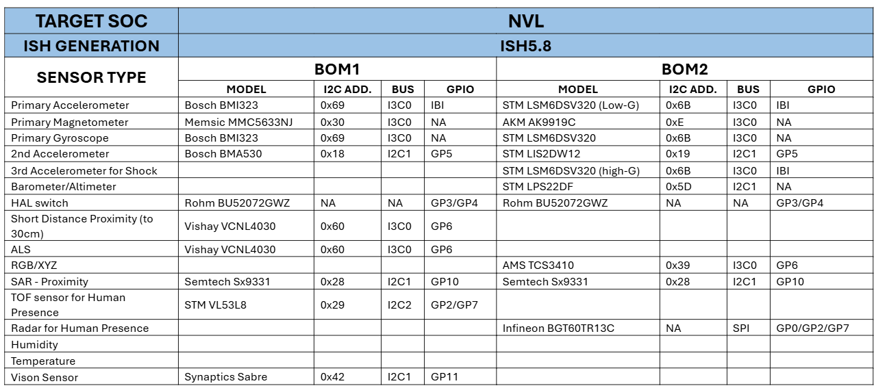
Interface /Port ISH_I2C or ISH_13C | Sensors | BOM1 | BOM1/BOM2 | Speed | I2C/I3C Address | I2C IO Voltage | Interface Voltage | FM+ Compliant?
ISH_I3C0 | 3-axis Accelerometer/3-axis Gyroscope | Bosch BMI323 | BOM1 | 2M | 0x69 | 1.8V | 1.8V | No
ISH_I3C0 | 3-axis Accelerometer / 3-axis Gyroscope | ST LSM6DSV256 | BOM2 | 2M | 0x6B | 1.8V | 1.8V | No
ISH_I3C0 | 3-axis Magnetometer | Memsic MMC5633NJ | BOM1 | 2M | 0x30 | 1.8V | 1.8V | No
ISH_I3C0 | 3-axis Magnetometer | AKM AK9919C | BOM2 | 2M | 0xC | 1.8V | 1.8V | No
ISH_I2C1 | Barometer/Altimeter | ST LPS22DF | BOM2 | 100K/400K | 0X5d | 1.8V | 1.8V | No
ISH_I3C0 | ALS/Short proximity | Vishay VCNL4030 | BOM1 | 100K/400K | 0x60 | 1.8V | 1.8V | No
ISH_I3C0 | RGB/XYZ | AMS TCS3410 | BOM2 | 100K/400K | 0X49/0x39 | 1.8V | 1.8V | No
ISH_I2C1 | SAR - Proximity | Semtech SX9331 | BOM1 | 100K/400K | 0x28 | 1.8V | 1.8V | No
ISH_I2C1 | SAR - Proximity | Semtech SX9331 | BOM2 | 100K/400K | 0x28 | 1.8V | 1.8V | No
ISH_I2C1 | 2nd Accelerometer | Bosch BMA530 | BOM1 | 100K/400K/1M | 0x18 | 1.8V | 1.8V | No
ISH_I2C1 | 2nd Accelerometer | ST LIS2DW12 | BOM2 | 100K/400K | 0x19 | 1.8V | 1.8V | No
ISH_I3C0 | 3rd Accelerometer | ST LSM6DSV256 | BOM2 | 100K/400K | 0x19 | 1.8V | 1.8V | No
GPIO | HAL switch | Rohm BU52072GWZ | BOM1 | NA | NA | 1.8V | 1.8V | No
GPIO | HAL switch | Rohm BU52072GWZ | BOM2 | NA | NA | 1.8V | 1.8V | No
ISH_SPI | Human Presence | Infineon BGT60TR13C | BOM2 | 16M/25M | NA | 1.8V | 1.8V | No
ISH_I2C2 | TOF Sensor | STM VL53L8 | BOM1 | 400K/1M | 0x29 | 1.8V | 1.8V | No
ISH_I2C1 | Vison Sensor | Synaptics Sabre | CRD CONN | NA | NA | 1.8V | 1.8V | No

Port name | NVL-HX RVP Connection
ISH I2C0/I3C0 | ISH_I3C0 for MoSAIC HDR (Default)
ISH I2C1/I3C1 | ISH_I2C1 for MoSAIC HDR (Default), Synaptics CVS(Default)
ISH I2C2 | ISH_I2C2 for MoSAIC HDR (Default)
ISH_SPI | Connected to Sensor HDR

